상품제안서
고급 A4 레포트화일(WB/가로) | 상품코드: F23407

 |  |  |  |  |  |  | 02-412-0044 | www.easy1.co.kr
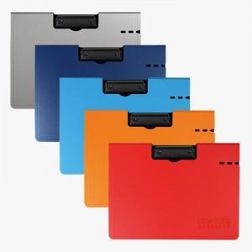

【상세/제작정보】 | 박인쇄 기본크기 8*3cm

【인쇄/포장옵션】 | 불박, 금박, 은박 / OPP(비닐)

【공급단가】 | 수량 | 100~ | 300~ | 500~ | 1,000~ | 3,000~
*VAT별도 | 단가 | 3,780원 | 3,640원 | 3,510원 | 3,370원 | 3,240원

【상품 URL】 | https://dev.easy1.co.kr:443/src/goods_detail.php?gdno=23407

